21
渣打积分 | 额度 | 账单金额 | 剩余额度 | 未出账单 | 明细 |  |  | 通知还款 | 通知还款 | 通知还款

渣打(5) | 25000 | 7832.00 | 17168.00 | 0.00
25 | 每月25日 |  |  |  | 刷6000 |  |  | 周5 | 300以上 | 周5 | 周5 | 周5 |  | 周5 |  | 刷6000 |  | 刷6000 |  | 刷6000
工行(9) | 8000 | 5202.00 | 2678 | 120.00 | 120.00
次月2号 |  |  |  |  | 27WX
邮储(9) | 50000 | 22660.00 | 22595.3 | 4744.70 | 497.00 | 493.00 | 466.00 | 453.00 | 492.70 | 455.00 | 489.00 | 449.00 | 475.00 | 475.00
29 |  |  |  |  |  | 7986 |  |  | 819 |  | 青春卡7024 |  | 7994 |  |  | 801
招商(10) | 8000 | 3110.00 | 3468 | 1422.00 | 120.00 | 47.00 | 300.00 | 655.00 | 300.00
28
中信(10) | 48000 | 6871.00 | 41129 | 0.00
29 |  |  |  |  |  |  | 3 |  |  |  |  |  | 9 | 19号刷会员
平安(10) | 63000 | 5952.00 | 54500.8 | 2547.20 | 380.00 | 500.00 | 389.00 | 393.20 | 489.00 | 396.00
28 | 9号能刷
汇丰(10) | 21000 | 18820.00 | 2180 | 0.00
30 | 9644 |  |  | 电影2888 |  |  | 9笔199 | 要满2888 | 算3次 | 6 | 7 | 8 | 9 | 要满2888 | 要满2888 | 同一家 | 算3次
建行(10) | 17000 | 4530.00 | 11306.00 | 1164.00 | 93.00 | 111 | 472 | 488
30
兴业(10) | 10000 | 3980.00 | 3974 | 2046.00 | 639 | 500 | 496 | 411
30(1109) | 250000 | 78957.00 | 158999.10 | 12043.90 |  | 1 | 2 | 4 | 5 | 6
农行琼(20) | 30000 |  | 30000.00 | 0.00 |  | µ
未统计 | 14
交通(22) | 35000 | 0.00 | 19061.30 | 15938.7 | 12200 | 359 | 475 | 255.7 | 189 | 474 | 500 | 486 | 500 | 500
分开还 | 每月16号 |  | 0.00 | 0.00 | 0.00
民生(23) | 31000 | 0.00 | 17592.00 | 13408 | 2448 | 1000 | 8740 | 520 | 500 | 200
 | 1.12/7.13 |  |  | 闪付3笔/2500 | 计积分1500 | 闪付1 | 京东有积分 | 闪付3 | 加油1000 | 积分1500 | 闪付3笔 | 加油1000 | 闪付1 | 闪付2 | 闪付3
邮政(24) | 35000 | 0.00 | 32412.00 | 2588.00 | 500.00 | 498.00 | 1000.00 | 102.00 | 488.00
 | 9.13/12.14 |  |  |  |  |  | 1547 |  | 8719 |  |  |  |  | 车主卡 | 车主卡 | 车主卡 | 车主卡 | 9.7加油了 | 周六加油
浦发(24) | 13000 | 0.00 | 13000 | 0.00
 | 1.13/12.14 |  |  |  |  | 12月刷1.3W |  |  | 12月刷1.3W |  | 12月刷1.3W
光大(25) | 20000 | 0.00 | 20000 | 0.00
13分开还 | 9.13/12.14 | 分开还 |  | 0.00 | 0.00
华夏(25) | 52000 | 0.00 | 39447.50 | 12552.5 | 10200 | 500 | 483.9 | 368.6 | 1000
 | 11.14/12.15 |  |  | 加油1000/1000 | 加油1000 | 交易2000分 |  |  | 1月加油了 |  | 1 | 2 | 3 |  | 3笔计积分消费满288元
兴业(25) | 10000 | 0.00 | 10000 | 0
1105 | 1.14/12.15 |  |  | 加油2倍 | 1 | 2 | 3 | 4 | 5 | 6
中行琼(25) | 12000 | 0.00 | 48 | 11952 | 8000 | 500 | 1600 | 476 | 495 | 479 | 402
3卡分开还 | 1.14/5.15 | 分开还 |  | 1号加油 |  |  | 琼 | 1号加油 | 1号加油
12-17还款 | 208000 | 0.00 | 151560.80 | 56439.20
 |  |  |  |  | 0.00 | 0.00 | 0.00
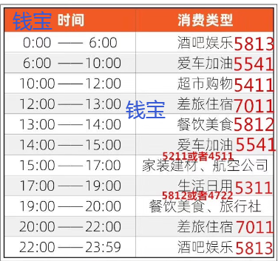
20000 | A35兴行分开 |  |  |  | 中行 | 中行白金 | 琼 |  | 总额度 | 458000.00 |  | 投资总额 | 174.30
 |  |  |  | 通知还款 | 通知还款 | 通知还款 |  |  | 已用额度 | 147440.10 |  | 净资金 | 147265.80 | 兴业 | 0
总 | 活期 | 定期 | 明细 |  |  |  |  |  | 剩余额度 | 310559.90 | 1111余 | 5W |  |  |  |  |  |  |  | 752

0 | 0 | 0
 |  |  | 浦发消费统计
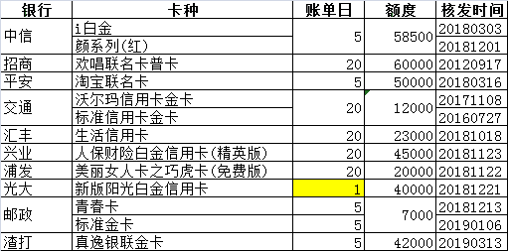
0 | 0 | 0.00

0 | 0 | 0
0 | 0 | 0 |  |  |  |  |  |  |  |  |  | 历史余额
双倍1W |  |  |  |  |  |  |  |  |  |  |  | 20180328 | 17
lb
总 | 活期 | 定期 | 明细
0 | 192286.5 | -192286.5 |  | -192286.50

0 |  | 0

0 | 0 | 0
0 | 192286.5 | -192286.5
 |  |  |  | 加油
 |  |  | 民生车车卡: | 1000 | 828716 |  | 浦发JD | 5倍积分
乐享宝 |  |  |  | 农家放养 | 五金 | 金中意
总 | 活期 | 定期 | 明细
1925.7 | 0 | 1925.70 |  | 483.9 | 478.00 | 22.00 | 472.00 | 469.80
 |  |  | 农家放养 |  |  |  |  | J
-528.5 | 0 | -528.50 |  | 500.00 | 500.00 | 111.00 | 16.00 | 10 | 368.60 | -2034.10
 |  |  | 五金 | w | j |  |  |  | 华夏查银联被扫积分?
-1222.9 | 0 | -1222.90 |  | 489.00 | 475.00 | -2186.90
174.3 | 0 | 174.3 | 金中意
 |  | 0 | 海
金 | 10W | 0 | 邮储车主卡
 |  | 0 | 辉加油
 |  | 0 | 辉华夏26还款
 | 2017-09-12 | 0 | 辉邮政
 |  | 0 | 富
 |  | 983 | 华夏 | 500 | 483
 |  | 1486 | 邮储8719 | 488 | 500 | 498
 |  | 2213.7 | 邮储7024 | 322 | 408 | 498.7 | 487 | 498
 |  | 1498.9 | 邮储车主卡 | 1000 | 498.9
 |  | 2184.6 | 民生车车卡: | 488 | 1000 | 498.6 | 500 | 498 | 200 |  | -1000
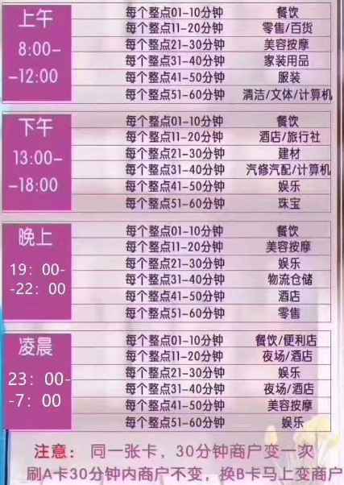
邮政总刷: | 8366.2 |  |  | 全民 | 加油1.1 | 全民
 |  |  | 兴业 | 4320 |  |  |  | 通 | 知 | 还 | 款

 |  |  |  |  | 光大有些卡有积分，2019年光大有活动，相当于所有卡都有积分 汇丰生活卡 邮政青春卡

 | 腾讯/旅游 | 9号出账单 | 0801/7994
邮政 | 腾讯/全币 | 生宵/旅游 | 7W
 | 普/EMS/青春 | 小熊 | 5W
 | 标准金 |  | 1.5W
 |  |  | 交通 | JD | 支付宝没有
 |  |  | 招行 | 支付宝 | 微信不一定 | JD要试
 |  |  | 民生 | 云闪付 | 全民生活
 |  |  | 华夏 | 支付宝
 |  |  | 光大 | 支付宝
 |  |  | 兴业 | 无积分微信JD
 |  |  | 建行 | 微信积分到年底
 |  |  | 邮储青春 | 微信2倍 | (车主)京东1倍
 |  |  | 平安
 |  |  | 汇丰 | 支付宝、微信钱包或者京东完成支付，即可获2倍积分奖励
信用卡 | 核发时间
交通 | 20080601 | 20180208 | 20190224

华夏

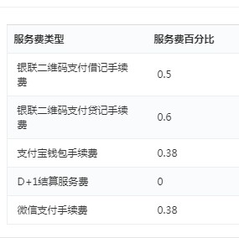
建行 按卡号分开 5 2,4,5,7,9,10,12-15,17,19,21,27 往后20天
中信 多卡同一账单日分开 同 15 1.25 570 13070新快现
华夏 多卡同一账单日一张 3,6,8,11,13,15,16,18,21,23,25,28 往后20天,还最低还款可修改 ,3天宽限,还1卡即可
光大 往后19 3396 3天宽限
民生 1-27 往后20 3天宽限
网络消费满2500元且进行3笔银联云闪付交易，即可于消费达标后次日获得加油卡充值满500元立减50元优惠资格一次
中行 7-10 12 14 15 17 18 19 21 23-27 往后20天 白天8天,普通3天
招 同一账号 18天 还一张卡 3天宽限 10号算下期 半年改1次
浦发 1 3 8 14 15 16 17 19 20 22 23 25 26 20天 3天 当天消费直接出账单
邮储2,3,5,7,9,11-26 往后20 4天宽限期
车主卡:计积分交易满1500元，在我行家庭日（每周六）进行加油交易，按照加油交易金额5%返还加油金，上限50元。
汇丰

 |  | 渣打 | 5 | 25 | 25000
 |  | 建行 | 5 | 24 | 17000
 |  | 民生 | 5 | 25 | 31000
 |  | 中信 | 5

 |  | 中行 | 21
 |  | 浦发 | 20
 |  | 华夏 | 21

2019.11.11 | 5W

当前
渣打积分 | 额度 | 账单金额 | 剩余额度 | 未出账单 | 明细 |  |  | 通知还款 | 通知还款 | 通知还款

渣打(5) | 25000 | 7832.00 | 17168.00 | 0.00
25 | 每月25日 |  |  |  | 刷6000 |  |  | 周5 | 300以上 | 周5 | 周5 | 周5 |  | 周5 |  | 刷6000 |  | 刷6000 |  | 刷6000
工行(9) | 8000 | 5202.00 | 2678 | 120.00 | 120.00
次月2号 |  |  |  |  | 27WX
邮储(9) | 50000 | 22660.00 | 22595.3 | 4744.70 | 497.00 | 493.00 | 466.00 | 453.00 | 492.70 | 455.00 | 489.00 | 449.00 | 475.00 | 475.00
29 |  |  |  |  |  | 7986 |  |  | 819 |  | 青春卡7024 |  | 7994 |  |  | 801
招商(10) | 8000 | 3110.00 | 3468 | 1422.00 | 120.00 | 47.00 | 300.00 | 655.00 | 300.00
28
中信(10) | 48000 | 6871.00 | 41129 | 0.00
29 |  |  |  |  |  |  | 3 |  |  |  |  |  | 9 | 19号刷会员
平安(10) | 63000 | 5952.00 | 54500.8 | 2547.20 | 380.00 | 500.00 | 389.00 | 393.20 | 489.00 | 396.00
28 | 9号能刷
汇丰(10) | 21000 | 18820.00 | 2180 | 0.00
30 | 9644 |  |  | 电影2888 |  |  | 9笔199 | 要满2888 | 算3次 | 6 | 7 | 8 | 9 | 要满2888 | 要满2888 | 同一家 | 算3次
建行(10) | 17000 | 4530.00 | 11306.00 | 1164.00 | 93.00 | 111 | 472 | 488
30
兴业(10) | 10000 | 3980.00 | 2976.8 | 3043.20 | 639 | 500 | 496 | 411 | 497.2 | 500
30(1109) | 250000 | 78957.00 | 158001.90 | 13041.10 |  | 1 | 2 | 4 | 5 | 6
农行琼(20) | 30000 |  | 30000.00 | 0.00 |  | µ
未统计 | 14
交通(22) | 35000 | 0.00 | 19061.30 | 15938.7 | 12200 | 359 | 475 | 255.7 | 189 | 474 | 500 | 486 | 500 | 500
分开还 | 每月16号 |  | 0.00 | 0.00 | 0.00
民生(23) | 31000 | 0.00 | 17592.00 | 13408 | 2448 | 1000 | 8740 | 520 | 500 | 200
 | 1.12/7.13 |  |  | 闪付3笔/2500 | 计积分1500 | 闪付1 | 京东有积分 | 闪付3 | 加油1000 | 积分1500 | 闪付3笔 | 加油1000 | 闪付1 | 闪付2 | 闪付3
邮政(24) | 35000 | 0.00 | 32412.00 | 2588.00 | 500.00 | 498.00 | 1000.00 | 102.00 | 488.00
 | 9.13/12.14 |  |  |  |  |  | 1547 |  | 8719 |  |  |  |  | 车主卡 | 车主卡 | 车主卡 | 车主卡 | 9.7加油了 | 周六加油
浦发(24) | 13000 | 0.00 | 13000 | 0.00
 | 1.13/12.14 |  |  |  |  | 12月刷1.3W |  |  | 12月刷1.3W |  | 12月刷1.3W
光大(25) | 20000 | 0.00 | 20000 | 0.00
13分开还 | 9.13/12.14 | 分开还 |  | 0.00 | 0.00
华夏(25) | 52000 | 0.00 | 38449.50 | 13550.5 | 10200 | 500 | 483.9 | 368.6 | 1000 | 998
 | 11.14/12.15 |  |  | 加油1000/1000 | 加油1000 | 交易2000分 |  |  | 1月加油了 |  | 1 | 2 | 3 |  | 3笔计积分消费满288元
兴业(25) | 10000 | 0.00 | 10000 | 0
1105 | 1.14/12.15 |  |  | 加油2倍 | 1 | 2 | 3 | 4 | 5 | 6
中行琼(25) | 12000 | 0.00 | 48 | 11952 | 8000 | 500 | 1600 | 476 | 495 | 479 | 402
3卡分开还 | 1.14/5.15 | 分开还 |  | 1号加油 |  |  | 琼 | 1号加油 | 1号加油
12-17还款 | 208000 | 0.00 | 150562.80 | 57437.20
 |  |  |  |  | 0.00 | 0.00 | 0.00
20000 | A35兴行分开 |  |  |  | 中行 | 中行白金 | 琼 |  | 总额度 | 458000.00 |  | 投资总额 | 1494.60
 |  |  |  | 通知还款 | 通知还款 | 通知还款 |  |  | 已用额度 | 149435.30 |  | 净资金 | 147940.70 | 兴业 | 0
总 | 活期 | 定期 | 明细 |  |  |  |  |  | 剩余额度 | 308564.70 | 1111余 | 5W |  |  |  |  |  |  |  | 752
0 | 0 | 0
 |  |  | 浦发消费统计
0 | 0 | 0.00

0 | 0 | 0
0 | 0 | 0 |  |  |  |  |  |  |  |  |  | 历史余额
双倍1W |  |  |  |  |  |  |  |  |  |  |  | 20180328 | 17
lb
总 | 活期 | 定期 | 明细
0 | 192286.5 | -192286.5 |  | -192286.50

0 |  | 0

0 | 0 | 0
0 | 192286.5 | -192286.5
 |  |  |  | 加油
 |  |  | 民生车车卡: | 1000 | 828716 |  | 浦发JD | 5倍积分
乐享宝 |  |  |  | 农家放养 | 五金 | 金中意
总 | 活期 | 定期 | 明细
0 | 0 | 0.00
 |  |  | 农家放养
996.8 | 0 | 996.80 |  | 499.60 | 497.20
 |  |  | 五金
497.8 | 0 | 497.80 |  | 12.50 | 485.30
1494.6 | 0 | 1494.6 | 金中意
 |  | 0 | 海
金 | 10W | 0 | 邮储车主卡
 |  | 0 | 辉加油
 |  | 0 | 辉华夏26还款
 | 2017-09-12 | 0 | 辉邮政
 |  | 0 | 富
 |  | 1967.9 | 华夏 | 500 | 483 | 499.6 | 485.3
 |  | 1486 | 邮储8719 | 488 | 500 | 498
 |  | 2213.7 | 邮储7024 | 322 | 408 | 498.7 | 487 | 498
 |  | 1498.9 | 邮储车主卡 | 1000 | 498.9
 |  | 2184.6 | 民生车车卡: | 488 | 1000 | 498.6 | 500 | 498 | 200 |  | -1000
邮政总刷: | 9351.1 |  |  | 全民 | 加油1.1 | 全民
 |  |  | 兴业 | 4320 |  |  |  | 通 | 知 | 还 | 款

 |  |  |  |  | 光大有些卡有积分，2019年光大有活动，相当于所有卡都有积分 汇丰生活卡 邮政青春卡

 | 腾讯/旅游 | 9号出账单 | 0801/7994
邮政 | 腾讯/全币 | 生宵/旅游 | 7W
 | 普/EMS/青春 | 小熊 | 5W
 | 标准金 |  | 1.5W
 |  |  | 交通 | JD | 支付宝没有
 |  |  | 招行 | 支付宝 | 微信不一定 | JD要试
 |  |  | 民生 | 云闪付 | 全民生活
 |  |  | 华夏 | 支付宝
 |  |  | 光大 | 支付宝
 |  |  | 兴业 | 无积分微信JD
 |  |  | 建行 | 微信积分到年底
 |  |  | 邮储青春 | 微信2倍 | (车主)京东1倍
 |  |  | 平安
 |  |  | 汇丰 | 支付宝、微信钱包或者京东完成支付，即可获2倍积分奖励
信用卡 | 核发时间
交通 | 20080601 | 20180208 | 20190224

华夏

建行 按卡号分开 5 2,4,5,7,9,10,12-15,17,19,21,27 往后20天
中信 多卡同一账单日分开 同 15 1.25 570 13070新快现
华夏 多卡同一账单日一张 3,6,8,11,13,15,16,18,21,23,25,28 往后20天,还最低还款可修改 ,3天宽限,还1卡即可
光大 往后19 3396 3天宽限
民生 1-27 往后20 3天宽限
网络消费满2500元且进行3笔银联云闪付交易，即可于消费达标后次日获得加油卡充值满500元立减50元优惠资格一次
中行 7-10 12 14 15 17 18 19 21 23-27 往后20天 白天8天,普通3天
招 同一账号 18天 还一张卡 3天宽限 10号算下期 半年改1次
浦发 1 3 8 14 15 16 17 19 20 22 23 25 26 20天 3天 当天消费直接出账单
邮储2,3,5,7,9,11-26 往后20 4天宽限期
车主卡:计积分交易满1500元，在我行家庭日（每周六）进行加油交易，按照加油交易金额5%返还加油金，上限50元。
汇丰

 |  | 渣打 | 5 | 25 | 25000
 |  | 建行 | 5 | 24 | 17000
 |  | 民生 | 5 | 25 | 31000
 |  | 中信 | 5

 |  | 中行 | 21
 |  | 浦发 | 20
 |  | 华夏 | 21

2019.11.11 | 5W

商家码
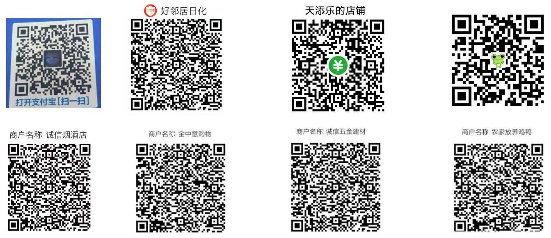

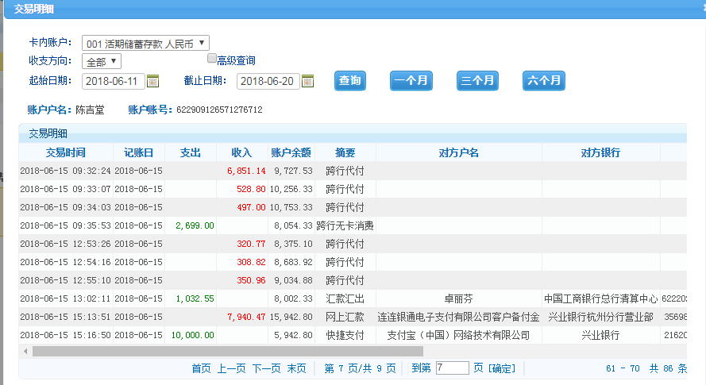
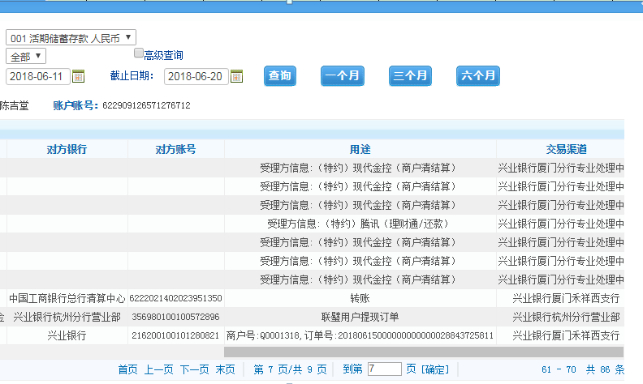

积分
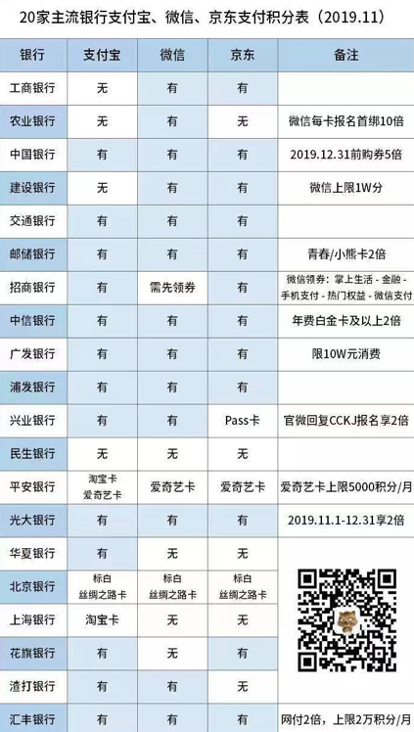

Sheet2
